印刷(提出する際はこちらの用紙をご提出してください）
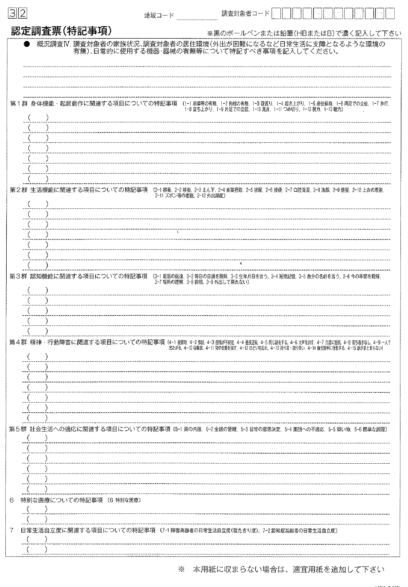
保護シート解除ＰＡＳＳ
3099

